一人平均う歯数
 | （２）小学校１年生歯科保健データ

 | ■小学１年生時点 一人平均むし歯数の状況

 |  | （本）
 | 市町名 | H18 | H19 | H20 | H21 | H22 | H23 | H24 | H25 | H26 | H27 | H28 | H29 | H30 | R1 | R2
1 | 大津市 | 2.92 | 2.74 | 2.48 | 2.39 | 2.20 | 2.03 | 2.09 | 1.91 | 1.61 | 1.62 | 1.37 | 1.23 | 1.40 | 0.70 | 1.16
2 | 彦根市 | 3.73 | 3.54 | 3.48 | 3.08 | 2.77 | 2.62 | 2.32 | 2.46 | 1.83 | 1.62 | 1.83 | 1.66 | 1.48 | 1.01 | 1.04
3 | 長浜市 |  |  |  |  | 2.83 | 2.65 | 2.58 | 2.49 | 2.18 | 1.95 | 2.07 | 1.84 | 2.12 | 1.63 | 1.65
4 | 近江八幡市 |  |  |  |  | 3.01 | 2.33 | 2.20 | 2.14 | 2.30 | 2.09 | 1.86 | 1.76 | 1.76 | 1.67 | 1.69
5 | 草津市 | 4.31 | 2.61 | 2.46 | 2.26 | 2.16 | 2.24 | 2.30 | 2.06 | 1.78 | 1.71 | 1.74 | 1.71 | 0.64 | 0.63 | 0.84
6 | 守山市 | 3.26 | 2.59 | 2.38 | 2.69 | 2.02 | 2.81 | 1.79 | 1.62 | 1.76 | 1.37 | 1.46 | 1.22 | 1.11 | 0.94 | 1.08
7 | 栗東市 | 3.86 | 3.33 | 2.77 | 2.99 | 2.44 | 2.52 | 2.13 | 2.21 | 2.29 | 2.17 | 2.15 | 1.89 | 1.82 | 1.50 | 1.63
8 | 甲賀市 | 2.96 | 3.62 | 3.25 | 2.85 | 2.74 | 2.66 | 2.45 | 2.48 | 2.08 | 2.33 | 1.75 | 1.54 | 1.87 | 1.53 | 1.33
9 | 野洲市 | 3.06 | 2.67 | 2.54 | 2.29 | 2.26 | 2.35 | 1.87 | 2.10 | 1.79 | 1.61 | 1.76 | 2.03 | 1.69 | 1.48 | 1.31
10 | 湖南市 | 3.53 | 2.94 | 3.12 | 3.17 | 3.03 | 2.37 | 2.48 | 2.20 | 2.06 | 1.56 | 0.84 | 1.67 | 1.40 | 1.31 | 1.41
11 | 高島市 | 3.55 | 3.80 | 3.50 | 2.90 | 2.58 | 2.87 | 2.57 | 2.25 | 2.17 | 1.99 | 1.94 | 1.93 | 2.02 | 1.84 | 2.09
12 | 東近江市 | 2.87 | 3.42 | 3.16 | 2.91 | 3.01 | 2.84 | 2.72 | 2.46 | 2.13 | 2.43 | 2.27 | 1.99 | 1.69 | 1.41 | 1.38
13 | 米原市 | 3.67 | 3.73 | 3.75 | 3.44 | 3.06 | 3.14 | 2.62 | 2.50 | 2.53 | 2.53 | 2.24 | 2.00 | 1.74 | 1.47 | 1.66
14 | 日野町 | 4.08 | 3.66 | 2.97 | 3.00 | 3.38 | 2.95 | 2.73 | 2.86 | 2.32 | 2.41 | 2.68 | 1.34 | 2.00 | 1.08 | 1.91
15 | 竜王町 | 3.45 | 2.97 | 2.94 | 2.16 | 2.09 | 2.61 | 2.09 | 2.02 | 2.01 | 2.19 | 1.79 | 1.72 | 1.84 | 2.06 | 1.23
16 | 愛荘町 | 3.50 | 3.42 | 3.29 | 3.33 | 3.16 | 2.48 | 2.59 | 2.65 | 2.23 | 2.45 | 2.04 | 1.73 | 1.99 | 1.40 | 1.29
17 | 豊郷町 | 3.01 | 3.54 | 4.16 | 2.60 | 3.07 | 2.68 | 3.32 | 2.46 | 2.77 | 2.02 | 2.01 | 0.56 | 1.45 | 1.54 | 2.27
18 | 甲良町 | 4.27 | 4.47 | 3.54 | 4.12 | 3.82 | 3.13 | 2.83 | 3.65 | 2.29 | 3.29 | 2.96 | 2.49 | 2.45 | 3.10 | 2.07
19 | 多賀町 | 3.57 | 3.79 | 4.13 | 4.10 | 3.10 | 1.26 | 1.97 | 2.16 | 1.48 | 1.40 | 2.13 | 0.45 | 1.60 | 1.03 | 1.47
20 | 滋賀県 | 3.22 | 3.12 | 2.90 | 2.72 | 2.54 | 2.45 | 2.27 | 2.17 | 1.94 | 1.86 | 1.75 | 1.60 | 1.52 | 1.16 | 1.30
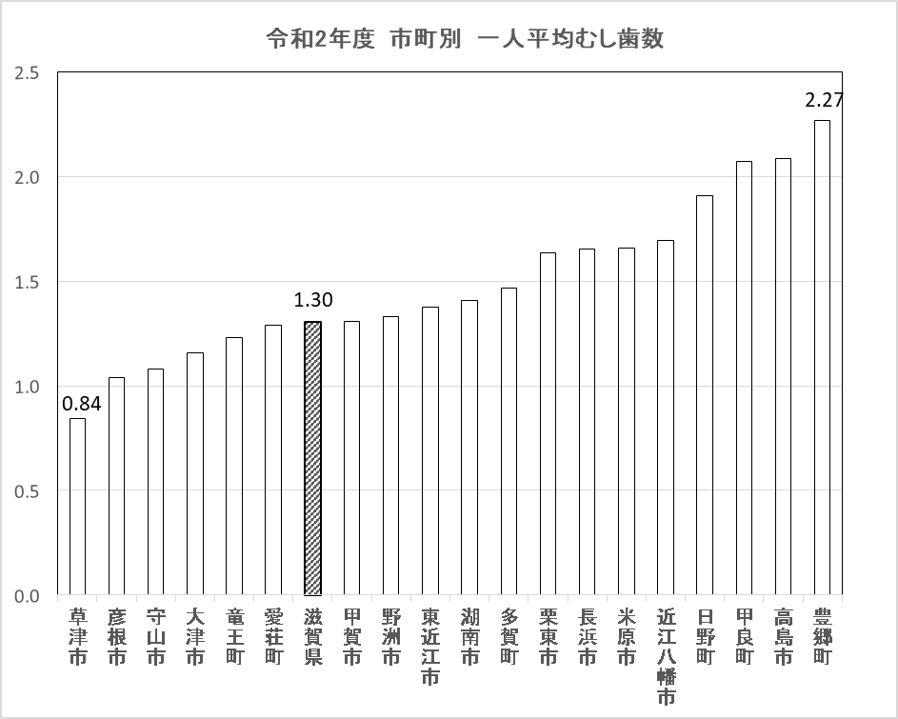
令和2年度 市町別 一人平均むし歯数
 | 1
（本）

（本）
令和元年度 市町別 一人平均むし歯数

 | ■小学１年生時点 一人平均むし歯数の状況
 | 長浜市 | 滋賀県
H18 |  | 3.22
H19 |  | 3.12
H20 |  | 2.90
H21 |  | 2.72
H22 | 2.83 | 2.54
H23 | 2.65 | 2.45
H24 | 2.58 | 2.27
H25 | 2.49 | 2.17
H26 | 2.18 | 1.94
H27 | 1.95 | 1.86
H28 | 2.07 | 1.75
H29 | 1.84 | 1.60
H30 | 2.12 | 1.52
R1 | 1.63 | 1.16
R2 | 1.65 | 1.30
 | 近江八幡市 | 滋賀県
H18 |  | 3.22
H19 |  | 3.12
H20 |  | 2.90
H21 |  | 2.72
H22 | 3.01 | 2.54
H23 | 2.33 | 2.45
H24 | 2.20 | 2.27
H25 | 2.14 | 2.17
H26 | 2.30 | 1.94
H27 | 2.09 | 1.86
H28 | 1.86 | 1.75
H29 | 1.76 | 1.60
H30 | 1.76 | 1.52
R1 | 1.67 | 1.16
R2 | 1.69 | 1.30

有病者率
 | ■小学1年生時点 むし歯のある人の割合の状況

 |  | （％）
 | 市町 | H18 | H19 | H20 | H21 | H22 | H23 | H24 | H25 | H26 | H27 | H28 | H29 | H30 | R1 | R2
1 | 大津市 | 58.2 | 56.9 | 53.2 | 53.2 | 49.3 | 47.2 | 49.3 | 45.3 | 40.5 | 41.6 | 37.7 | 37.4 | 39.7 | 37.2 | 34.4
2 | 彦根市 | 69.4 | 68.8 | 64.9 | 62.2 | 60.2 | 56.9 | 51.6 | 55.3 | 46.4 | 43.0 | 47.7 | 46.0 | 41.6 | 30.0 | 33.7
3 | 長浜市 |  |  |  |  | 61.1 | 57.4 | 56.6 | 53.2 | 52.8 | 47.9 | 50.5 | 50.5 | 49.9 | 43.4 | 43.1
4 | 近江八幡市 |  |  |  |  | 59.6 | 52.0 | 50.5 | 49.7 | 49.3 | 49.0 | 45.7 | 40.1 | 42.3 | 38.1 | 39.7
5 | 草津市 | 71.0 | 58.7 | 56.9 | 52.0 | 49.4 | 48.6 | 49.6 | 47.0 | 43.6 | 40.9 | 40.0 | 43.2 | 39.4 | 34.6 | 27.4
6 | 守山市 | 65.7 | 58.2 | 49.8 | 54.6 | 43.9 | 50.7 | 41.4 | 37.7 | 39.6 | 33.9 | 38.1 | 32.9 | 32.1 | 26.8 | 29.1
7 | 栗東市 | 66.7 | 62.1 | 55.5 | 57.6 | 55.5 | 52.2 | 45.8 | 46.8 | 51.0 | 51.7 | 50.5 | 41.8 | 48.2 | 37.2 | 39.2
8 | 甲賀市 | 69.3 | 70.3 | 64.0 | 60.0 | 56.9 | 56.7 | 53.1 | 53.8 | 47.8 | 51.3 | 43.9 | 38.5 | 43.9 | 42.1 | 35.3
9 | 野洲市 | 65.4 | 61.1 | 55.6 | 52.1 | 48.3 | 52.1 | 48.0 | 51.1 | 44.6 | 41.3 | 43.8 | 47.7 | 43.2 | 38.5 | 38.2
10 | 湖南市 | 70.8 | 61.2 | 61.4 | 62.1 | 61.4 | 54.0 | 50.1 | 50.1 | 47.9 | 48.9 | 32.9 | 46.9 | 40.4 | 39.0 | 41.2
11 | 高島市 | 66.4 | 69.6 | 66.9 | 62.0 | 62.5 | 61.4 | 59.5 | 50.6 | 52.3 | 49.4 | 47.2 | 52.4 | 52.3 | 48.5 | 53.9
12 | 東近江市 | 57.8 | 67.3 | 63.6 | 66.0 | 60.1 | 59.4 | 57.1 | 55.1 | 48.9 | 51.2 | 50.3 | 45.1 | 43.6 | 40.6 | 37.2
13 | 米原市 | 72.6 | 68.7 | 72.5 | 65.8 | 66.5 | 60.3 | 59.3 | 52.9 | 56.9 | 57.5 | 52.8 | 50.3 | 43.7 | 44.2 | 45.9
14 | 日野町 | 72.3 | 73.1 | 60.9 | 63.4 | 67.0 | 66.0 | 60.1 | 58.2 | 52.3 | 52.3 | 56.1 | 49.8 | 51.0 | 50.0 | 49.4
15 | 竜王町 | 61.7 | 70.2 | 67.0 | 55.4 | 53.8 | 63.4 | 46.6 | 47.6 | 53.3 | 47.6 | 44.3 | 45.1 | 46.9 | 50.8 | 33.6
16 | 愛荘町 | 69.5 | 68.5 | 63.4 | 65.0 | 58.8 | 65.0 | 58.6 | 56.1 | 50.6 | 52.4 | 51.4 | 41.3 | 47.4 | 47.6 | 37.1
17 | 豊郷町 | 67.2 | 65.4 | 67.7 | 59.8 | 60.3 | 58.2 | 59.2 | 49.2 | 47.9 | 48.3 | 47.6 | 27.4 | 35.0 | 41.7 | 53.2
18 | 甲良町 | 81.7 | 82.1 | 72.6 | 77.6 | 67.1 | 68.7 | 77.1 | 71.7 | 58.7 | 68.2 | 52.2 | 52.6 | 50.0 | 58.0 | 52.6
19 | 多賀町 | 82.1 | 80.3 | 70.8 | 85.2 | 56.5 | 47.5 | 52.8 | 50.8 | 43.3 | 41.8 | 58.2 | 44.8 | 50.9 | 31.0 | 45.5
20 | 滋賀県 | 63.9 | 63.1 | 59.3 | 58.1 | 54.8 | 53.2 | 51.0 | 48.6 | 46.1 | 45.2 | 43.6 | 42.2 | 42.3 | 37.9 | 36.1
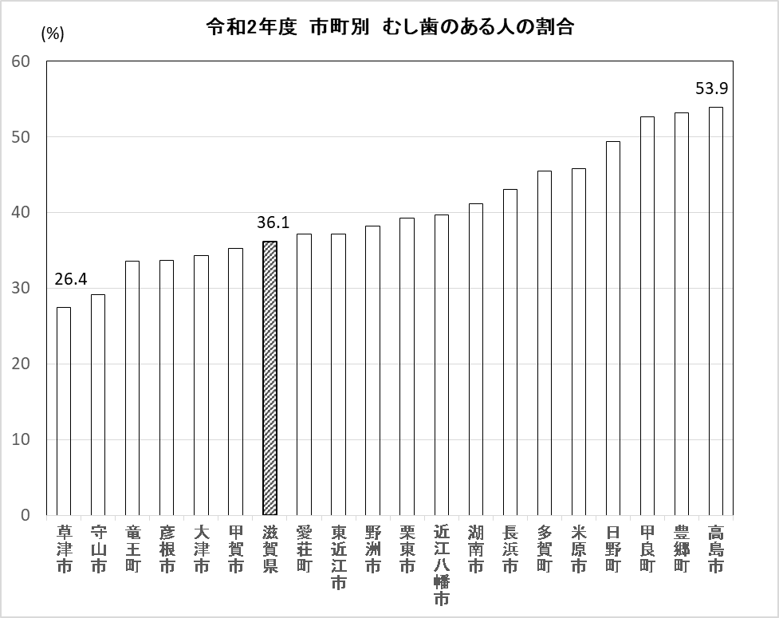
令和元年度 市町別 むし歯のある人の割合
令和2年度 市町別 むし歯のある人の割合
 | ％
草津市 | 27.445460943
守山市 | 29.115341545
竜王町 | 33.628318584
彦根市 | 33.671399594
大津市 | 34.368737475
甲賀市 | 35.254691689
滋賀県 | 36.133373658
愛荘町 | 37.130801688
東近江市 | 37.168141593
野洲市 | 38.235294118
栗東市 | 39.245810056
近江八幡市 | 39.746835443
湖南市 | 41.212121212
長浜市 | 43.087121212
多賀町 | 45.454545455
米原市 | 45.857988166
日野町 | 49.438202247
甲良町 | 52.631578947
豊郷町 | 53.164556962
高島市 | 53.943217666
（%）

 | ■小学1年生時点 むし歯のある人の割合の状況
 | 長浜市 | 滋賀県
H18 |  | 63.9
H19 |  | 63.1
H20 |  | 59.3
H21 |  | 58.1
H22 | 61.1 | 54.8
H23 | 57.4 | 53.2
H24 | 56.6 | 51.0
H25 | 53.2 | 48.6
H26 | 52.8 | 46.1
H27 | 47.9 | 45.2
H28 | 50.5 | 43.6
H29 | 50.5 | 42.2
H30 | 49.9 | 42.3
R1 | 43.4 | 37.9
R2 | 43.1 | 36.1
 | 近江八幡市 | 滋賀県
H18 |  | 63.9
H19 |  | 63.1
H20 |  | 59.3
H21 |  | 58.1
H22 | 59.6 | 54.8
H23 | 52.0 | 53.2
H24 | 50.5 | 51.0
H25 | 49.7 | 48.6
H26 | 49.3 | 46.1
H27 | 49.0 | 45.2
H28 | 45.7 | 43.6
H29 | 40.1 | 42.2
H30 | 42.3 | 42.3
R1 | 38.1 | 37.9
R2 | 39.7 | 36.1

